1.IDENTIFICACION
INFORMACIÓN GENERAL |  | INFORMACIÓN DEL ESTUDIO RESPECTIVO
 |  | NODO NÚMERO |  |  |  |  | 53939
 |  | INFORME NÚMERO
CONTRATISTA | UNIÓN TEMPORAL MOVILIDAD 2014 | ORDEN DE TRABAJO No. |  |  |  |  | PROGRAMACION BASICA
 |  | FECHA DE LA ORDEN DE TRABAJO |  |  |  |  | -
 |  | FECHA DE LA TOMA DE INFORMACIÓN |  |  |  |  | 060514
 |  | DÌA DE LA SEMANA
OBJETO DEL CONTRATO | REALIZAR LA TOMA DE INFORMACIÓN DE CAMPO, COMO INSUMO DEL PROGRAMA DE MONITOREO, SEGUIMIENTO Y PLANEACIÓN DEL TRÁNSITO Y EL TRANSPORTE DE BOGOTA D.C | TIPO DE ESTUDIO |  |  |  |  | VOLÚMENES POR TIPO DE VEHÍCULO
 |  | NOMBRE DEL ARCHIVO |  |  |  |  | 53939_AK_10_X_AC_20_S_140506_VOL_V1.xlsx
 |  | CÓDIGO DEL ESTUDIO |  |  |  |  | VOL
 |  | LUGAR DE LA TOMA DE INFORMACIÓN
NÚMERO DE CONTRATO | 2072-2013 | COORDENADA X |  |  |  |  | LONGITUD
 |  | COORDENADA Y |  |  |  |  | LATITUD

FECHA DE INICIO DEL CONTRATO | 22-01-2014 | PROFESIONALES RESPONSABLES
 |  | CONSULTOR (DIRECTOR) |  |  |  |  | ING. MSC. SANDRA LUCIA NAVAS TEQUIA
 |  | CONSULTOR (COORDINADOR GENERAL) |  |  |  |  | ING. MSC. LUIS FERNANDO RUBIANO BARRERO
INTERVENTORÍA | UNIVERSIDAD NACIONAL DE COLOMBIA | CONSULTOR (EXPERTO EN TRÁNSITO Y TRANSPORTE) |  |  |  |  | ING. ESP. DIANA PAOLA PARADA
 |  | CONSULTOR (ING ANÀLISIS) |  |  |  |  | ING. ESP. LUIS FERNANDO BECERRA
 |  | INTERVENTORÍA (DIRECTOR) |  |  |  |  | ING. MSC. ARTURO ZARATE
 |  | INTERVENTORÍA (ESPECIALISTA) |  |  |  |  | ING. MSC. WILLIAM CASTRO
 |  | INTERVENTORÍA (RESIDENTE) |  |  |  |  | ING. JOSÉ EDWIN TORRES
OBJETO DEL CONTRATO | INTERVENTORÍA TÉCNICA, ADMINISTRATIVA Y FINANCIERA PARA LA TOMA DE INFORMACIÓN DE CAMPO COMO INSUMO DEL PROGRAMA DE MONITOREO, SEGUIMIENTO Y PLANEACIÓN DEL TRÁNSITO Y TRANSPORTE DE BOGOTÁ D.C. | SUPERVISOR SECRETARIA MOVILIDAD |  |  |  |  | ING. FABIAN GONZALEZ

 |  | VERSIONES DEL ESTUDIO
 |  | NÚMERO |  | FECHA | OBSERVACIONES
NÚMERO DE CONTRATO | 2072-2013 | Versión 0 |  | 09/05/2014
 |  | Versión 1 |  | 23/05/2014 | SE INCLUYERON LAS OBSERVACIONES DE LA INTERVENTORÍA SEGÚN COMUNICADO FI-INT-CMTTUB14-213-14. SE DA RESPUESTA MEDIANTE COMUNICADO ICV-187-C-392. En la hoja 1.Identificación se ajustó el análisis puntual con lo presentado en el resumen mensual. Se revisaron los valores de la hoja 2.Base en los periodos de las: en el movimiento 2 06:45-07:00 para motos, 14:00-14:15 para bicicletas y 10:00-10:15 en el movimiento 3 para motos donde se corrigieron la valores debido a errores s de digitación.
 |  | Versión 2
FECHA DE INICIO DEL CONTRATO | 21-01-2014 | Versión 3

 |  | DESCRIPCIÓN DE LA TOMA DE INFORMACIÓN
 |  | TIPO DE VEHÍCULO | FACTOR DE EQUIVALENCIA | MOVIMIENTOS AFORADOS |  |  | No. DE PERÍODOS | HORA
ESQUEMA |  |  |  | ACCESO | LENTA | RÁPIDA | HORARIO DEL PERÍODO No. 1 | 22:00-06:00
 |  | L | 1 | NORTE | 1 | 1B | HORARIO DEL PERÍODO No. 2 | 06:00-14:00
 |  | C | 2 | SUR | 2 | 2B | HORARIO DEL PERÍODO No. 3 | 14:00-22:00
 |  |  |  | OESTE | 3 |  | No. DE HORAS TOMADAS |  | 24
 |  | BT | 2 | ESTE | 4 |  | HORARIO DE LA TOMA DE INFORMACIÓN |  | 22:00-22:00
 |  | B | 2 |  |  |  | No. DE EQUIPOS UTILIZADOS |  | 10
 |  |  |  | OBSERVACIONES DE LA TOMA DE INFORMACIÒN
 |  | AL | 2 | OBSERVACION |  |  |  |  |  | ACCESO
 |  | AT | 2.5 | EN LA TOMA DE INFORMACIÓN SE TIENEN EN CUENTA EL PASO DE LOS BUSES DEL SISTEMA TRANSMILENIO REFLEJADO EN LOS MOVIMIENTOS CORREPONDIENTES A LOS CÓDIGOS 1B Y 2B. |  |  |  |  |  | SUR - NORTE
 |  | BA | 2.5
 |  | ESP | 2 | DURANTE LA TOMA DE INFORMACIÓN, AUNQUE NO HAY CALZADA EXCLUSIVA PARA BUSES DEL SITEMA TRANSMILENIO EN EL ACCESO OESTE, SE REGISTRA EN EL MOVIMIENTO CORRESPONDIENTE AL CÓDIGO 3 (SENTIDO ESTE - OESTE), LA CIRCULACIÓN, POR LA CALZADA PARA TRÁFICO MIXTO, DE BUSES ARTICULADOS Y BIARTICULADOS QUE NO ESTAN EN OPERACIÓN Y TOMAN LA AVENIDA CALLE 20 SUR (1 DE MAYO) COMO CONECTANTE ENTRE LA AVENIDA CARACAS Y LA AVENIDA CARRERA 10 PARA PRESTAR RUTAS EN ESTA ÚLTIMA O PARA DIRIGIRSE A LOS PORTALES. |  |  |  |  |  | OESTE
 |  | INT | 2
 |  | C2P | 2.5
 |  | C2G | 2.5
 |  | C3-C4 | 2.5
 |  | C5 | 2.5
 |  | >C5 | 2.5
 |  | M | 0.5
 |  | BIC | 0.3

 |  | ANALISIS PUNTUAL
 |  | LA INTERSECCIÓN AVENIDA CARRERA 10 CON AVENIDA CALLE 20S (1 DE MAYO) SE ENCUENTRA UBICADA EN LA ZONA CENTRO DE LA CIUDAD, EN LA LOCALIDAD DE RAFAEL URIBE. LA AVENIDA CARRERA 10 OPERA EN SENTIDO NORTE - SUR Y VICEVERSA, CONSTA DE CUATRO CALZADAS, DOS POR CADA SENTIDO DE CIRCULACIÓN, CADA SENTIDO CUENTA CON UNA CALZADA ÚNICA CON DOS CARRILES PARA TRÁFICO MIXTO Y UNA CALZADA TRANSMILENIO CON SU RESPECTIVO SEPARADOR CENTRAL, POR OTRA PARTE LA AVENIDA CALLE 20S TIENE DOS CALZADAS, UNA POR CADA SENTIDO DE CIRCULACIÓN, CONFORMADA POR TRES CARRILES CADA UNA, PERMITIENDO EL PASO VEHICULAR EN SENTIDO OESTE - ESTE Y VICEVERSA CON UN SEPARADOR CENTRAL. EL VOLUMEN TOTAL AFORADO DURANTE EL DÍA FUE DE 73.518 VEHÍCULOS MIXTOS, COMPUESTOS DE LA SIGUIENTE MANERA: EL 44,5% CORRESPONDE A VEHÍCULOS LIVIANOS, EL 24,7% A MOTOS, EL 27,0% A TRANSPORTE PÚBLICO COLECTIVO Y/O TM, Y EL 2,3% A VEHÍCULOS DE CARGA. LOS PERÍODOS DE MÁXIMA DEMANDA SE PRESENTAN ENTRE LAS 06:15 Y LAS 07:15 HORAS, Y ENTRE LAS 17:00 Y 18:00 HORAS. LA HORA PICO TOTAL DE LA INTERSECCIÓN SE REGISTRA ENTRE LAS 06:15 Y 07:15 HORAS, PERIODO EN EL QUE SE MOVILIZA UN TOTAL DE 4.735 VEHÍCULOS MIXTOS, DE LOS CUALES EL 36,4% CORRESPONDE A VEHÍCULOS LIVIANOS, EL 32,5% A MOTOS, 27,2% A TRANSPORTE PUBLICO COLECTIVO Y/O TM, EL 1,2% A TRANSPORTE DE CARGA Y FINALMENTE EL 2,6% CORRESPONDE A BICICLETAS.

 |  | REGISTRO FOTOGRÁFICO
 |  | 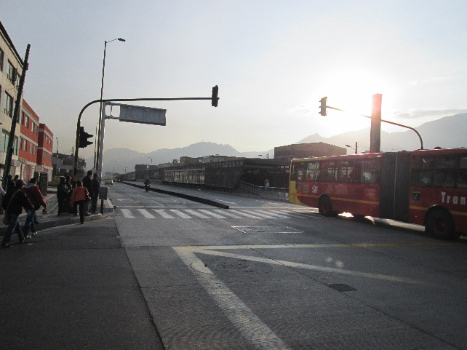 |  |  |  |  | 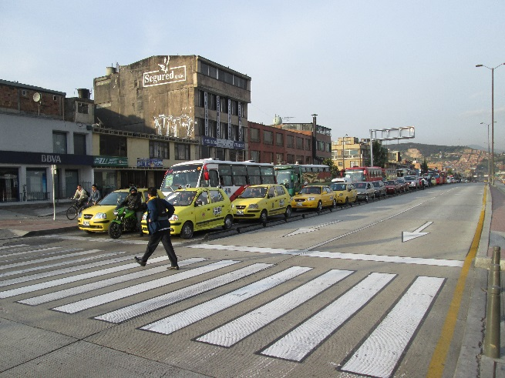

 |  | ACCESO NORTE |  |  |  |  | ACCESO SUR

 |  | 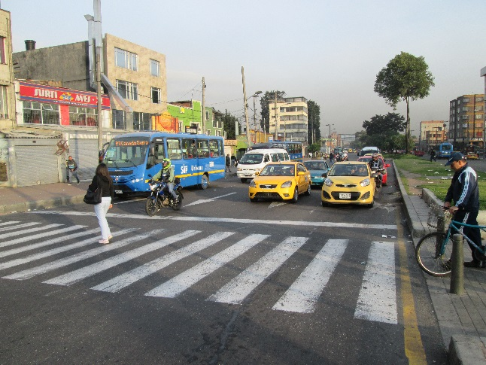 |  |  |  |  | 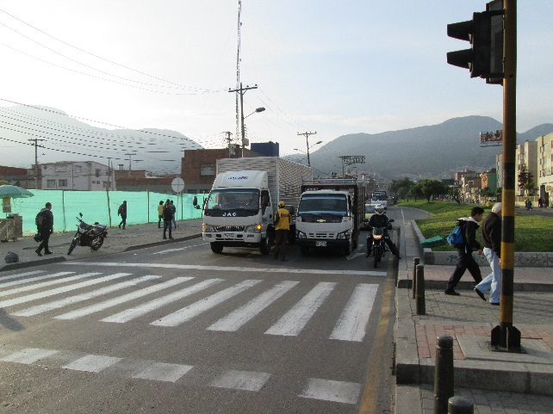

 |  | ACCESO OESTE |  |  |  |  | ACCESO ESTE

